手順
手順

メニュー

シート | メニュー | タスク | 説明、その他
6 | 設定および保守 > タスク > 検索 | 勘定体系値セット値の管理

検索画面への遷移

設定画面より画面右端の「タスク」を開き、「検索」をクリックします。この画面内の検索バーは使用しません。

この検索バーは使用しません。

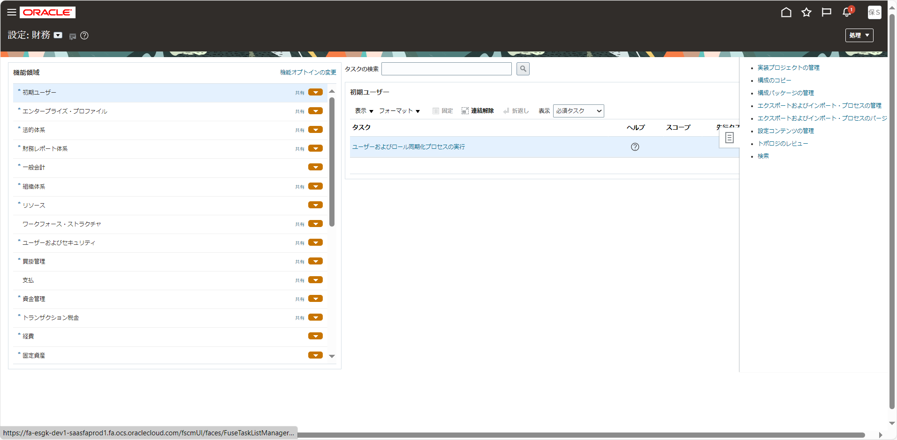

検索バーに検索内容を入力してタスクを検索します。
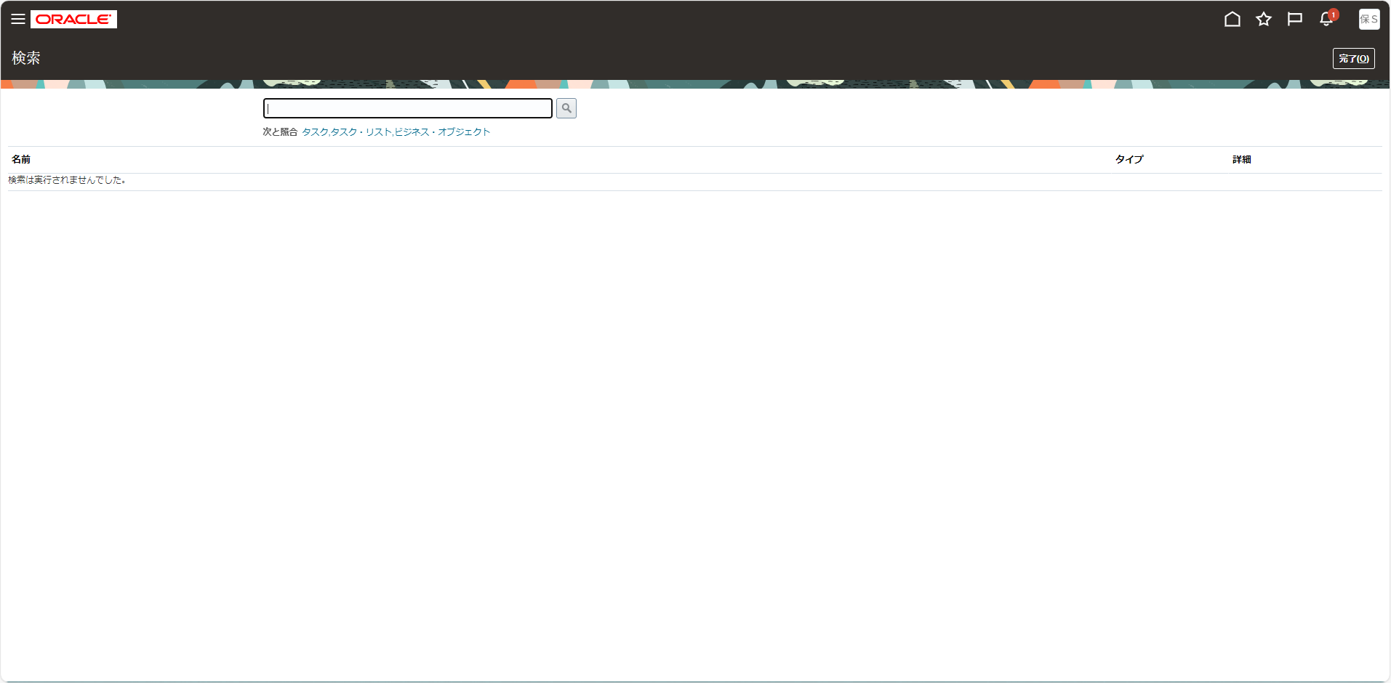

この検索バーを使用します。

6
「作成（＋）」ボタンをクリック
上記の記載されているところで 修正の場合は以下のように遷移する
「編集（鉛筆マーク）」ボタンをクリック （もしくは アクション＞編集）
目次
タスク名
勘定体系値セット値の管理

下記を入力して検索
値セット・コード | XX03_COMPANY
説明 | 会社

検索結果より「値の管理」ボタンをクリック
「作成（＋）」ボタンをクリック
*値 | 説明 | 有効 | 開始日 | 終了日 | ソート順 | *要約 | *転記の許可 | *予算登録の許可
001 | 株式会社伊藤園 | Y |  |  |  | いいえ | はい | はい
002 | 株式会社北海道伊藤園 | Y |  |  |  | いいえ | はい | はい
003 | 伊藤園フードサービス | Y |  |  |  | いいえ | はい | はい
999 | 相良会計 | Y |  |  |  | いいえ | はい | はい
「保存して閉じる」ボタンをクリック

下記を入力して検索
値セット・コード | XX03_DEPARTMENT
説明 | 部門

検索結果より「値の管理」ボタンをクリック
「作成（＋）」ボタンをクリック
*値 | 説明 | 有効 | 開始日 | 終了日 | ソート順 | *要約 | *転記の許可 | *予算登録の許可
1011 | 財務経理部 | Y |  |  |  | いいえ | はい | はい
※元帳オプションセットアップ用に手動で設定分
※その他BR100管理対象外
「保存して閉じる」ボタンをクリック

下記を入力して検索
値セット・コード | XX03_ACCOUNT
説明 | 勘定科目

検索結果より「値の管理」ボタンをクリック
「作成（＋）」ボタンをクリック
*値 | 説明 | 有効 | 開始日 | 終了日 | ソート順 | *要約 | *転記の許可 | *予算登録の許可 | 勘定科目タイプ | *サード・パーティ管理勘定科目 | *消込
73290 | 前期繰越利益 | Y |  |  |  | いいえ | はい | いいえ | 資本 | いいえ | いいえ
DUMMY | 経費用ダミー科目 | Y |  |  |  | いいえ | はい | いいえ | 費用 | いいえ | いいえ
※元帳オプションセットアップ用に手動で設定分
※その他BR100管理対象外
「保存して閉じる」ボタンをクリック

下記を入力して検索
値セット・コード | XX03_SUB_ACCOUNT
説明 | 補助科目

検索結果より「値の管理」ボタンをクリック
「作成（＋）」ボタンをクリック
*値 | 説明 | 有効 | 開始日 | 終了日 | ソート順 | *要約 | *転記の許可 | *予算登録の許可
7329000000 | 定義なし | Y |  |  |  | いいえ | はい | はい
DUMMY | 経費用ダミー補助科目 | Y |  |  |  | いいえ | はい | はい
※元帳オプションセットアップ用に手動で設定分
※その他BR100管理対象外
「保存して閉じる」ボタンをクリック

※補助科目(XX03_SUB_ACCOUNT)セットアップ後
下記を入力して検索
値セット・コード | XX03_ACCOUNT
説明 | 勘定科目

関連値セットタブより「作成（＋）」ボタンをクリック
*値セット・コード | *関連値セット・コード | *関連値セット・コード | 有効
XX03_ACCONT | XX03_SUB_ACCONT | 補助科目 | Y

関連値セットを選択して「編集」ボタンをクリック
「行の追加（＋）」を押下
*値セット・コード | XX03_ACCONT |  | *関連値セット・コード | XX03_SUB_ACCONT
*値 | *説明 | 有効 | *値 | *説明
73290 | 前期繰越利益 | Y | 7329000000 | 定義なし
DUMMY | 経費用ダミー科目 | Y | DUMMY | 経費用ダミー補助科目

「保存して閉じる」ボタンをクリック

下記を入力して検索
値セット・コード | XX03_PARTNER
説明 | 顧客コード

検索結果より「値の管理」ボタンをクリック
「作成（＋）」ボタンをクリック
*値 | 説明 | 有効 | 開始日 | 終了日 | ソート順 | *要約 | *転記の許可 | *予算登録の許可
000000000 | 定義なし | Y |  |  |  | いいえ | はい | はい
※元帳オプションセットアップ用に手動で設定分
※その他BR100管理対象外
「保存して閉じる」ボタンをクリック

下記を入力して検索
値セット・コード | XX03_BUSINESS_TYPE
説明 | 企業コード

検索結果より「値の管理」ボタンをクリック
「作成（＋）」ボタンをクリック
*値 | 説明 | 有効 | 開始日 | 終了日 | ソート順 | *要約 | *転記の許可 | *予算登録の許可
000000 | 販手販協選択時 使用禁止 | Y |  |  |  | いいえ | はい | はい
※元帳オプションセットアップ用に手動で設定分
※その他BR100管理対象外
「保存して閉じる」ボタンをクリック

下記を入力して検索
値セット・コード | XX03_PROJECT
説明 | 予備1

検索結果より「値の管理」ボタンをクリック
「作成（＋）」ボタンをクリック
*値 | 説明 | 有効 | 開始日 | 終了日 | ソート順 | *要約 | *転記の許可 | *予算登録の許可
0 | 定義なし | Y |  |  |  | いいえ | はい | はい

「保存して閉じる」ボタンをクリック

下記を入力して検索
値セット・コード | XX03_FUTURE
説明 | 予備2

検索結果より「値の管理」ボタンをクリック
「作成（＋）」ボタンをクリック
*値 | 説明 | 有効 | 開始日 | 終了日 | ソート順 | *要約 | *転記の許可 | *予算登録の許可
0 | 定義なし | Y |  |  |  | いいえ | はい | はい

「保存して閉じる」ボタンをクリック
「保存して閉じる」ボタンをクリック

